COTAÇÃO
PREFEITURA MUNICIPAL DE SAPUCAIA DO SUL
SECRETARIA MUNICIPAL DE EDUCAÇÃO

RELAÇÃO DE COTAÇÕES
PORTA MADEIRA LISA 1,10X2,10M
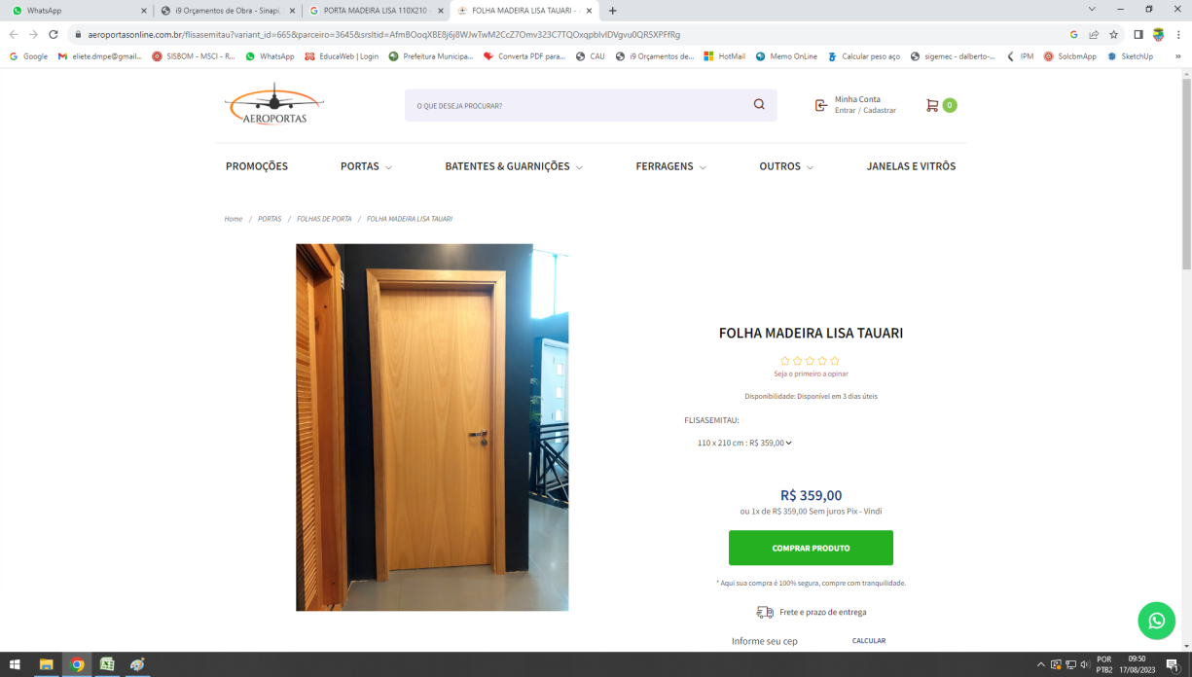

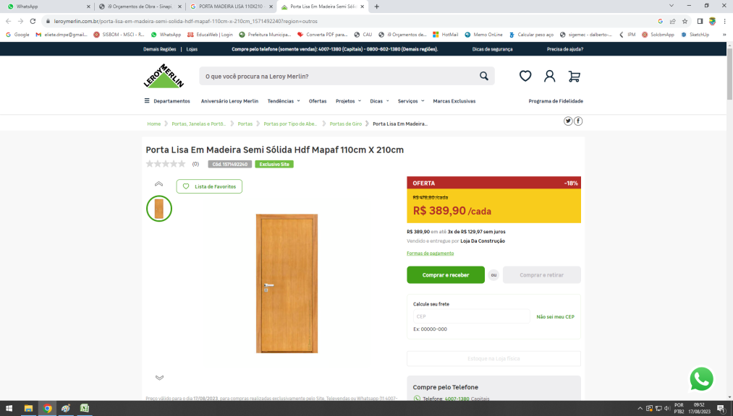

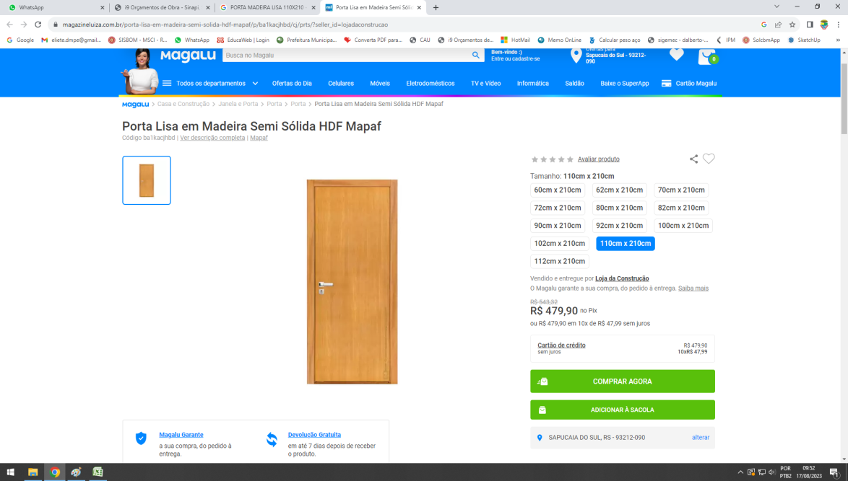

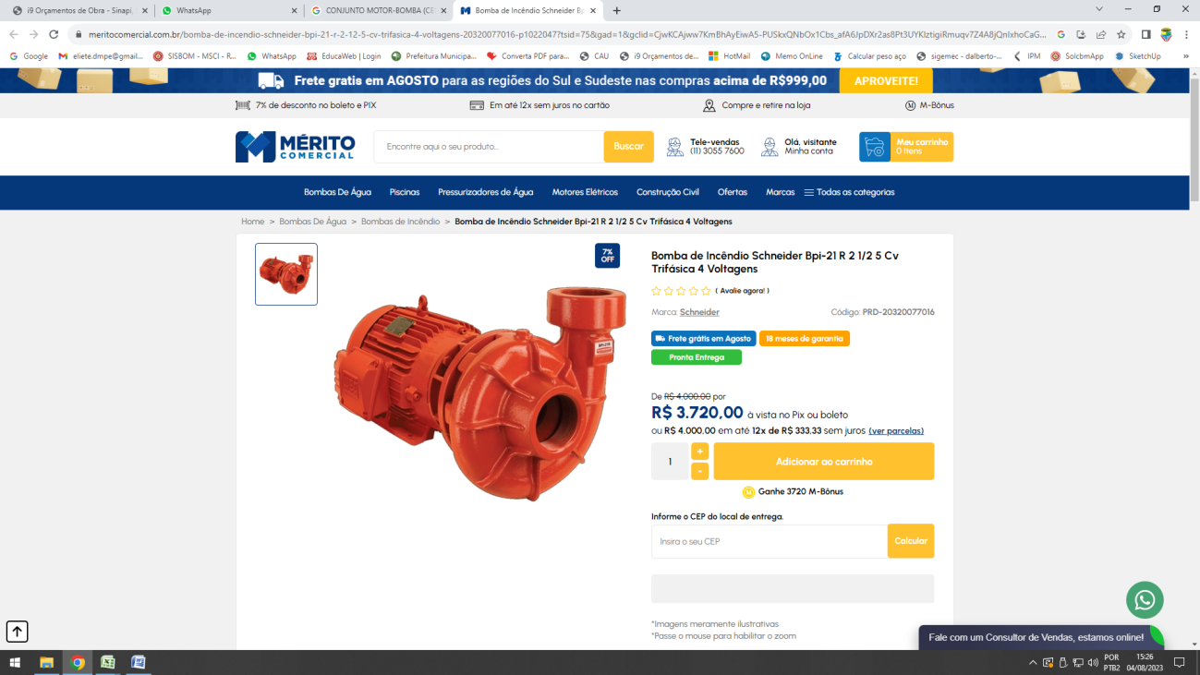
MOTOR-BOMBA (CENTRÍFUGA) 5 CV, MULTIESTÁGIO, HMAN= 25 a 50 MCA, Q= 21,0 a 13,3 M³/H

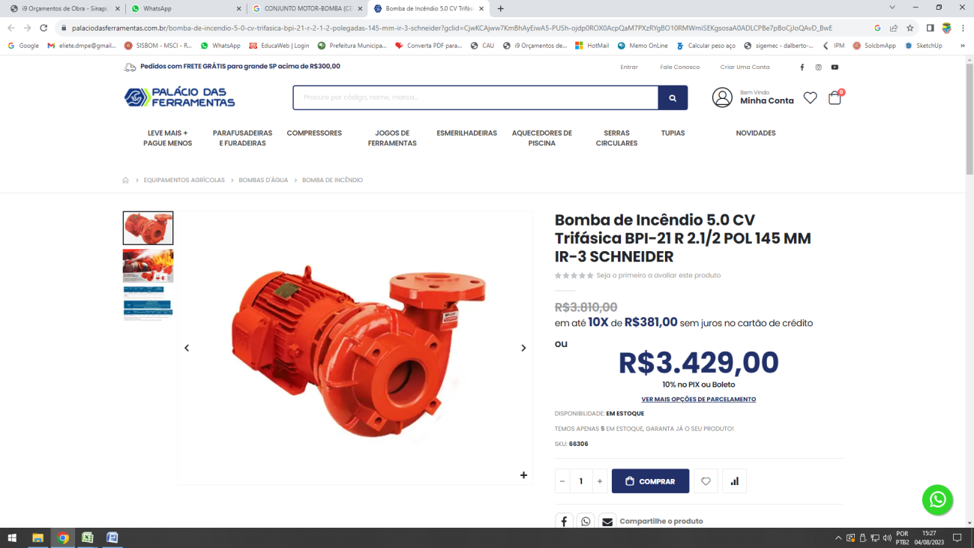

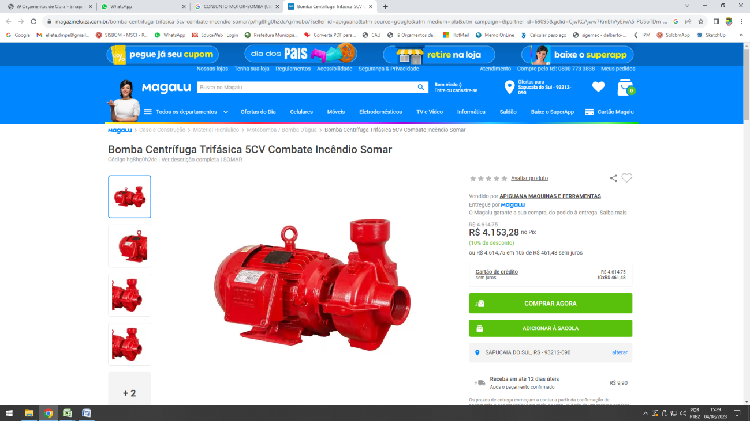

Quadro de comando para 2 bombas de recalques de 5 cv, trifásica, 220 volts com chave seletora, acionamento manual / automático, relé de sobrecarga e contatora
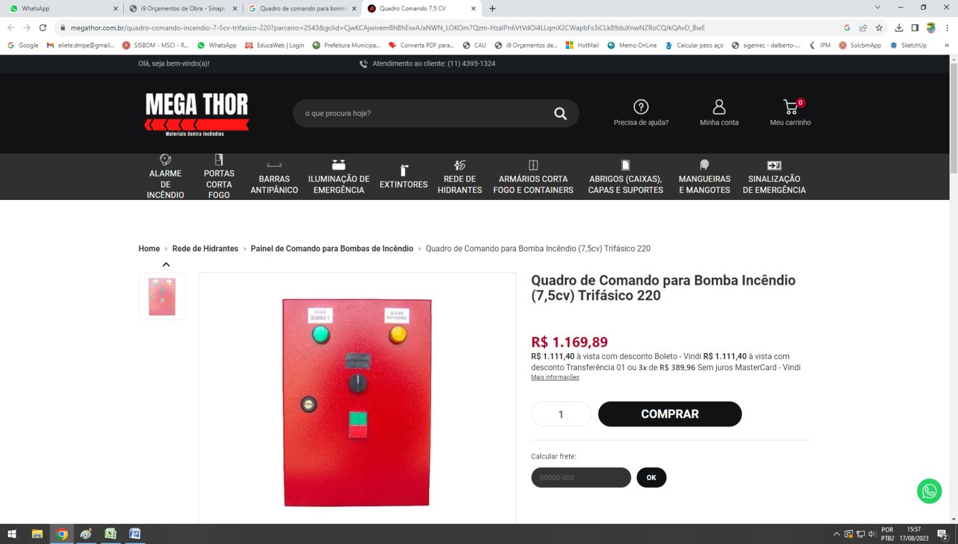

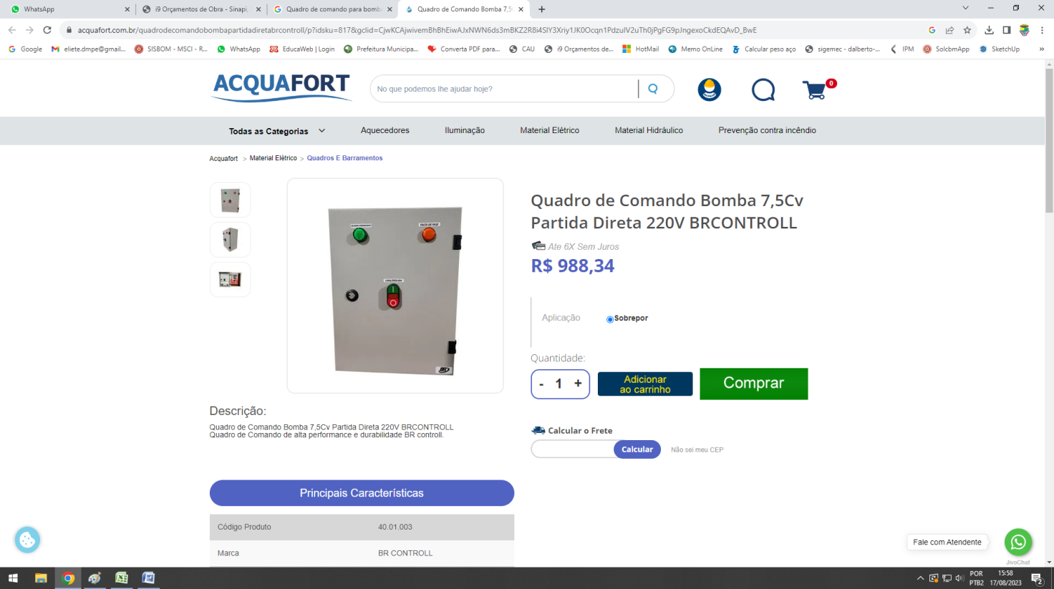

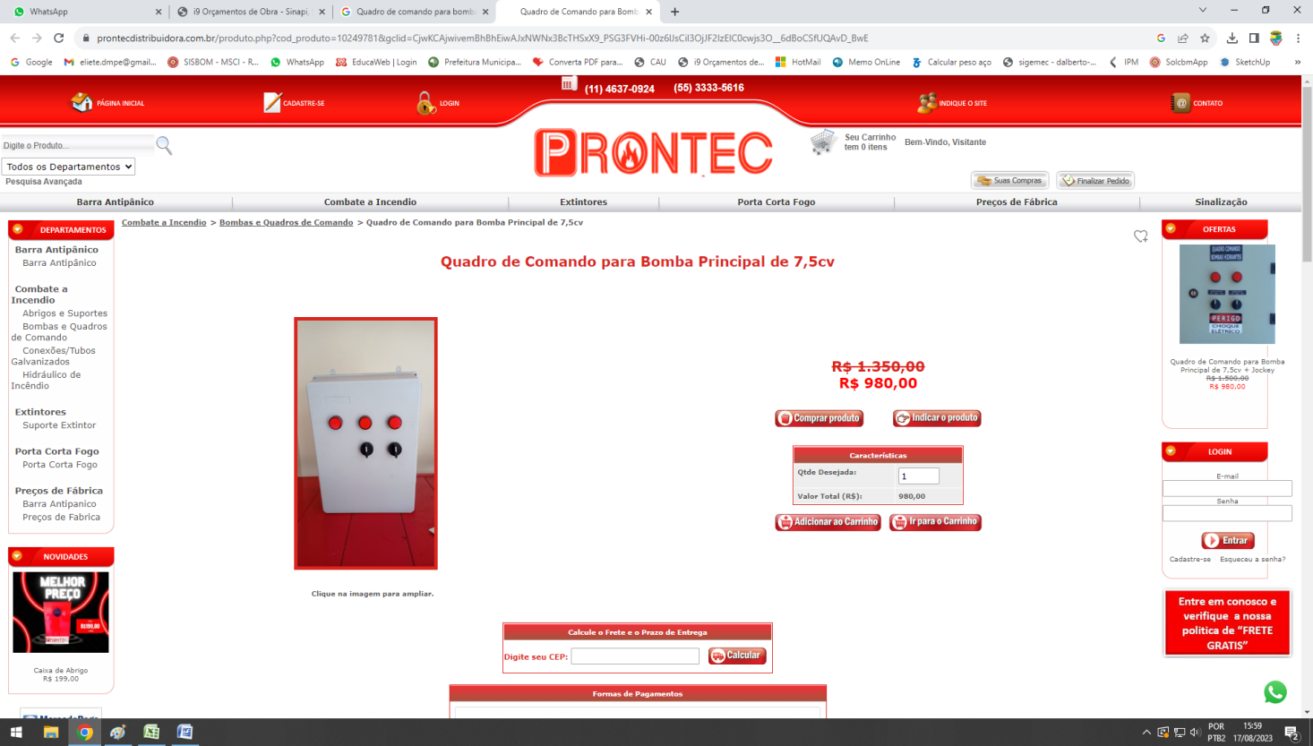

AMPA ARTICULADA DE INCÊNDIO HIDRANTE DE RECALQUE 40X60CM DE FERRO VERMELHA
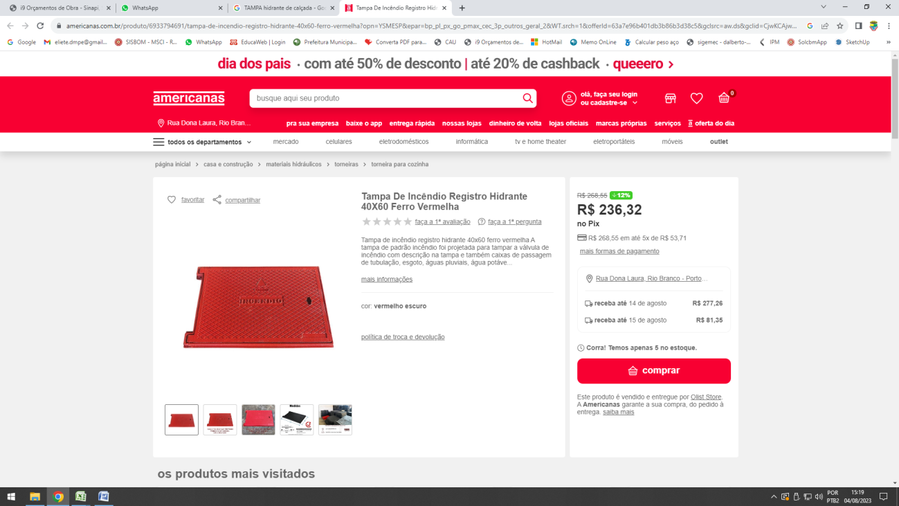

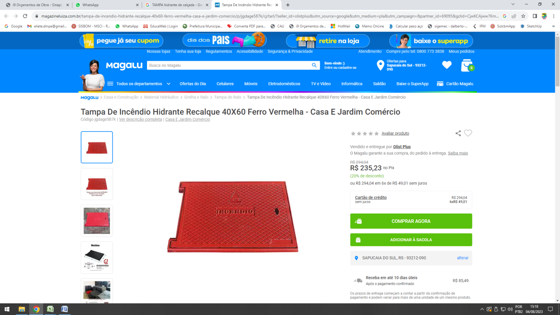

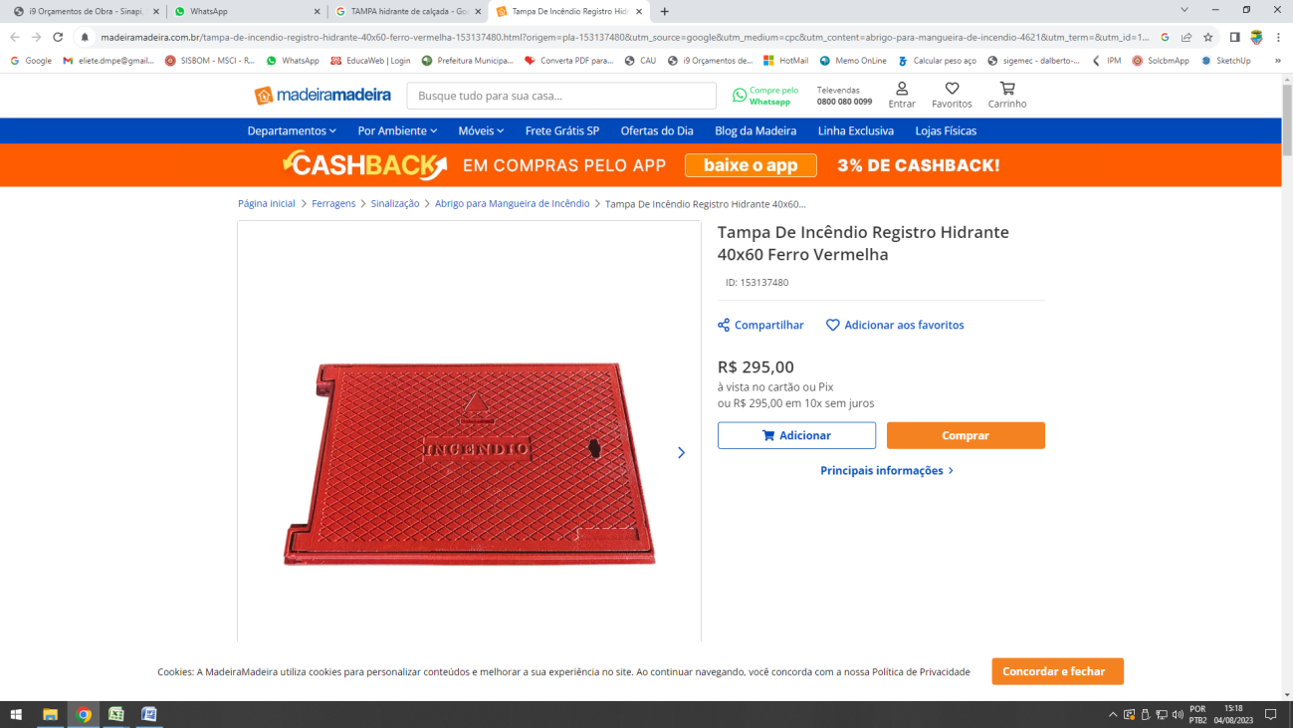

SIRENE SINALIZADOR AUDIOVISUAL TIPO ENDEREÇÁVEL
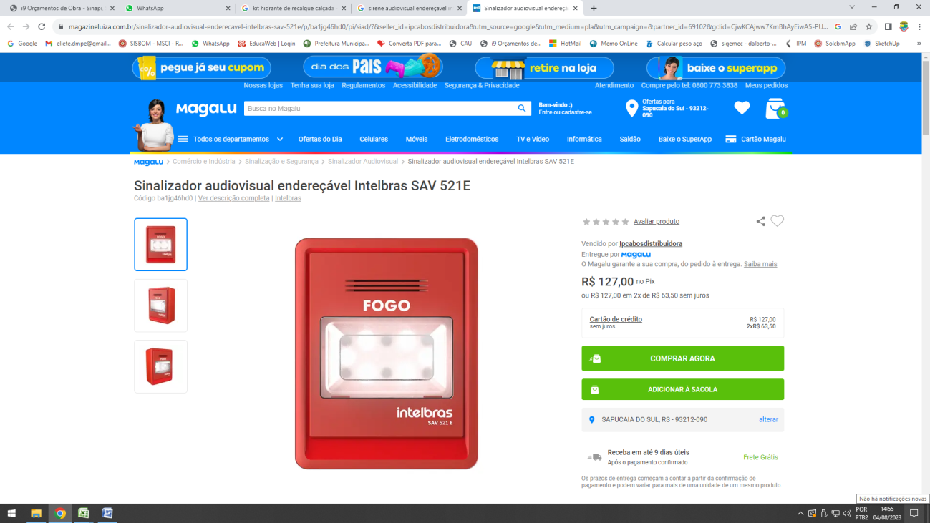

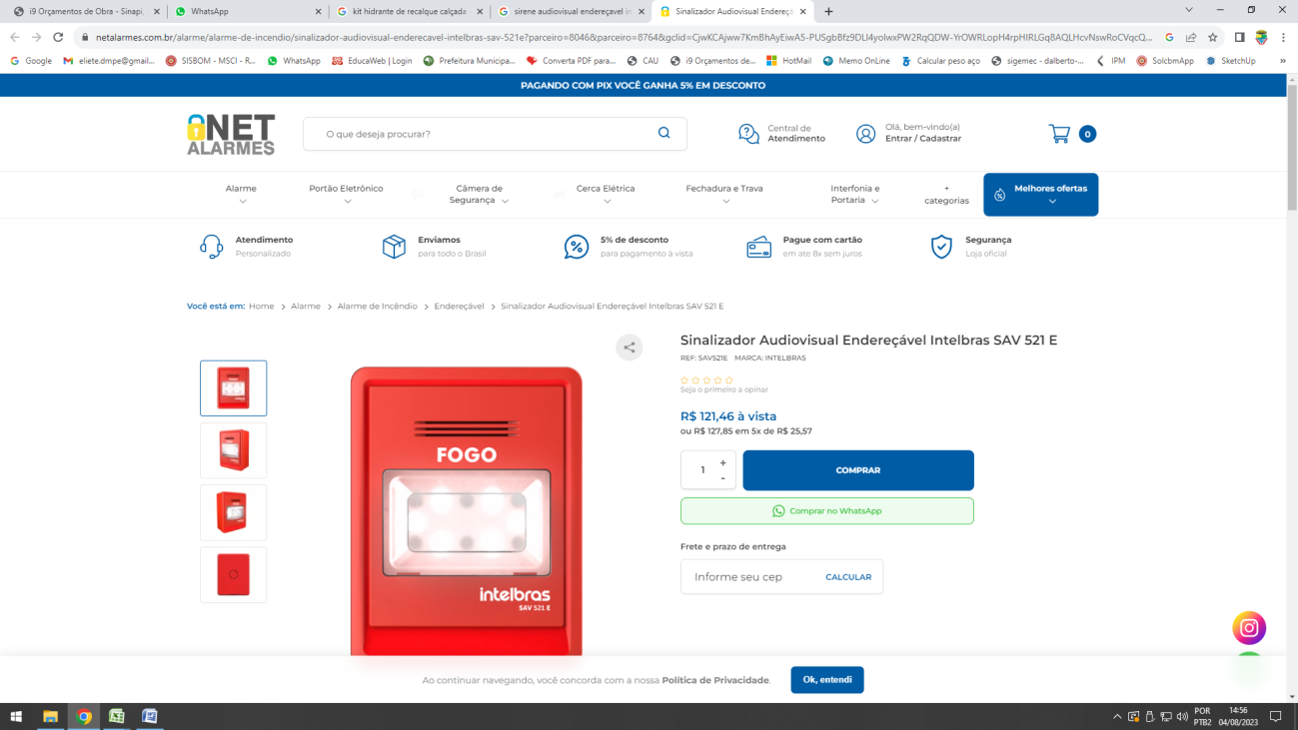

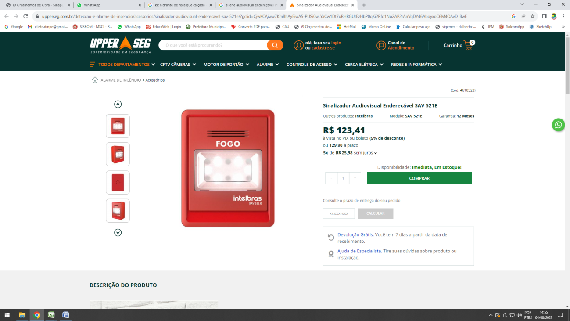

ACIONADOR MANUAL DE ALARME DE INCÊNDIO ENDEREÇÁVEL TIPO QUEBRA VIDRO COM FORNECIMENTO E INSTALAÇÃO
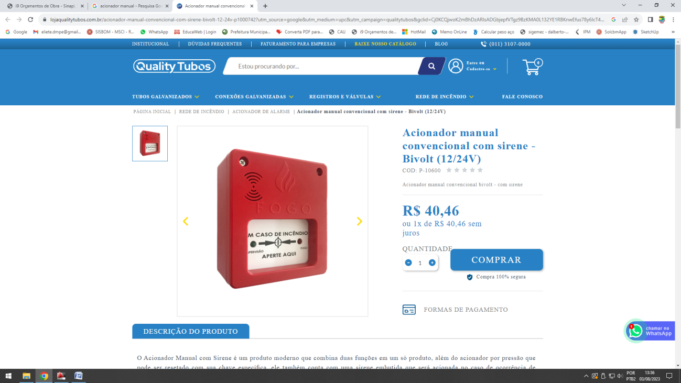

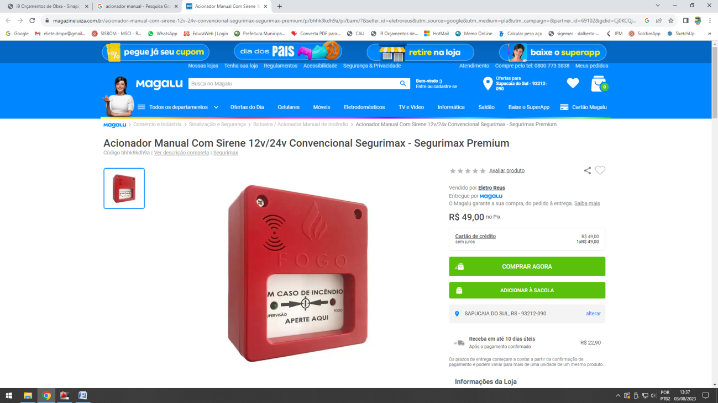

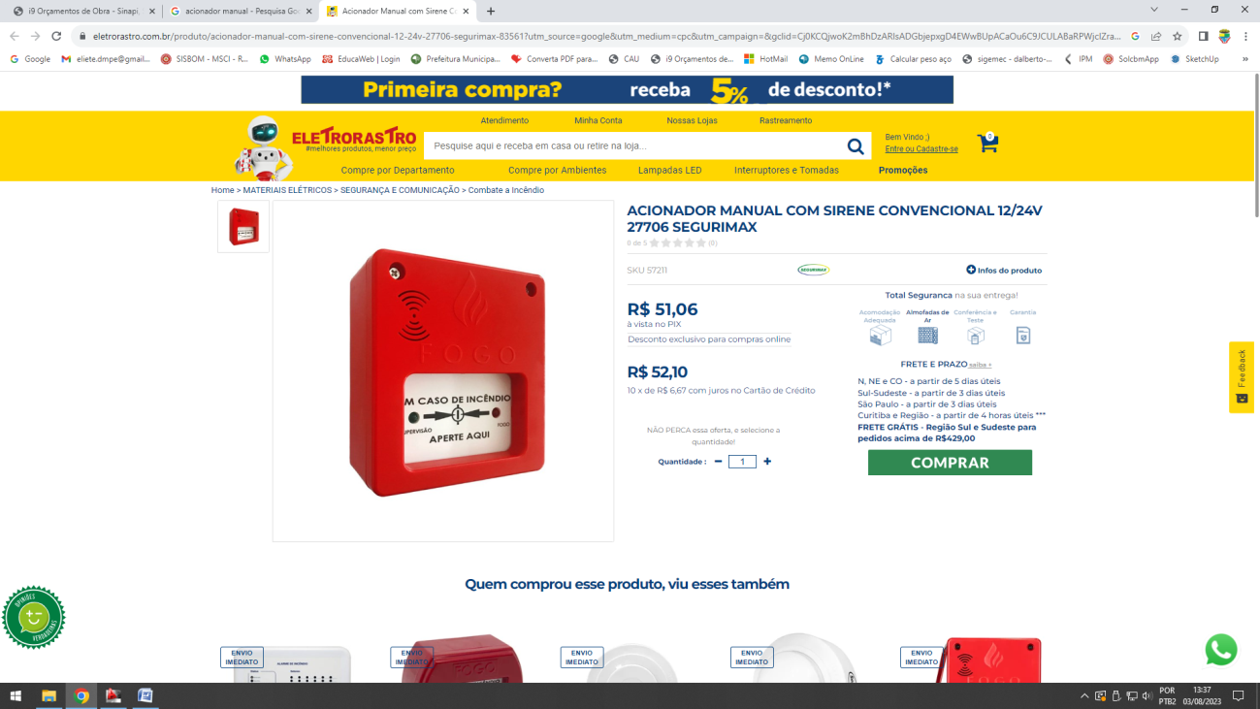

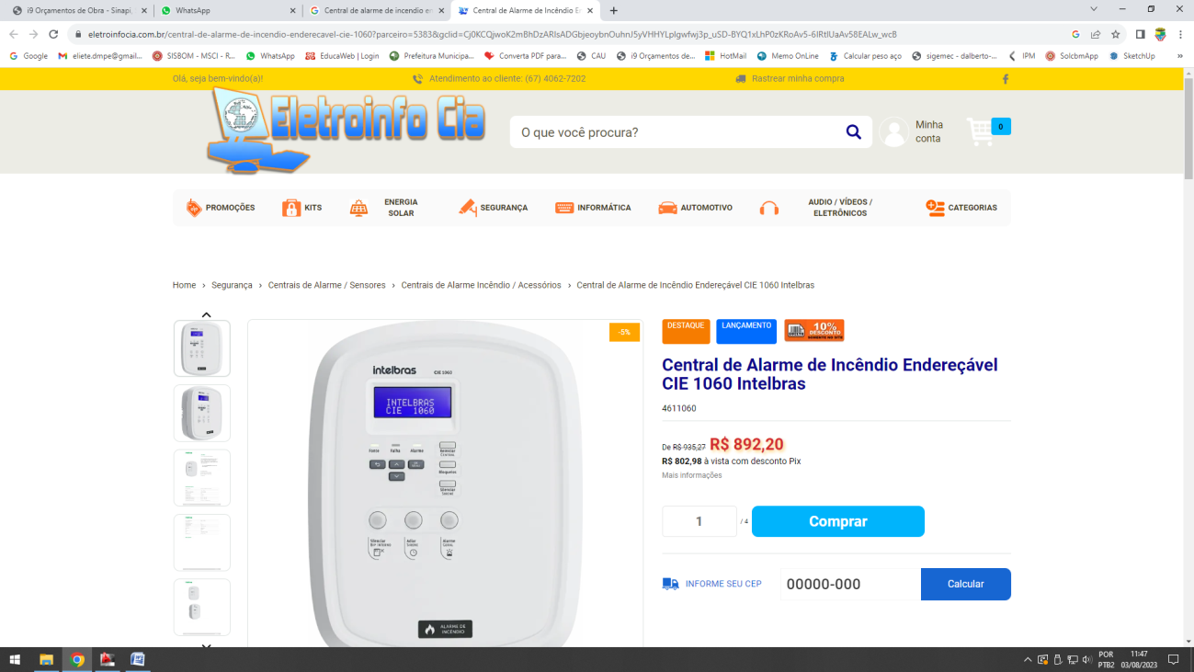
CENTRAL DE ALARME DE INCÊNDIO ENDEREÇAVEL

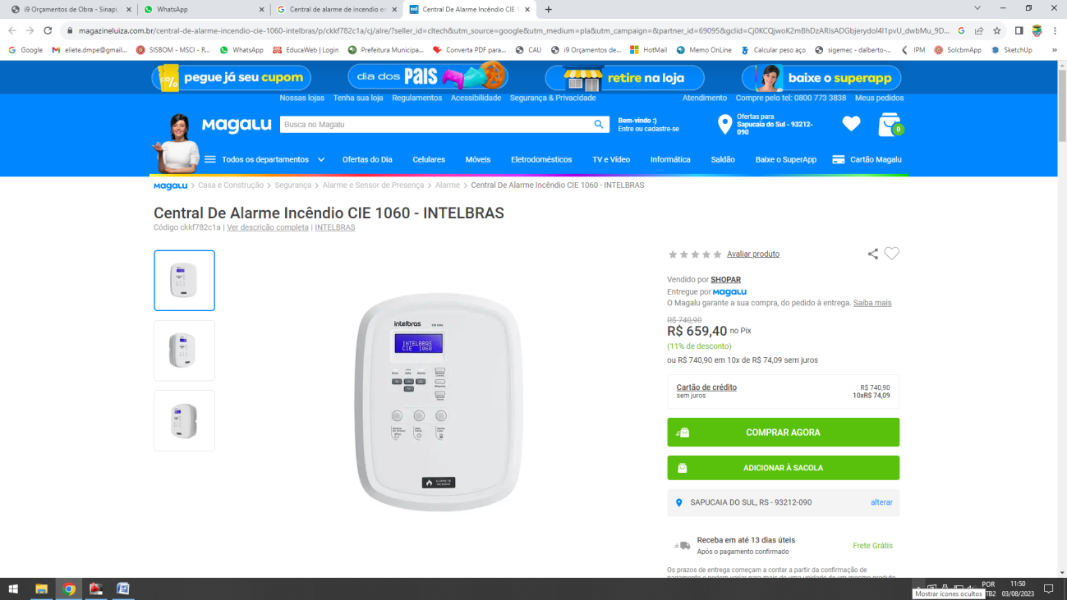

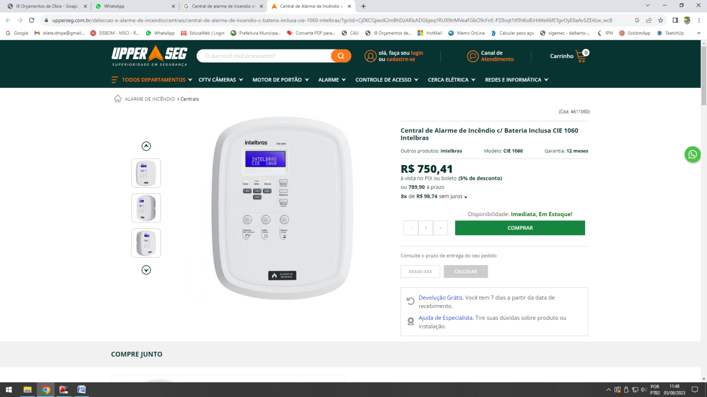

LUMINARIA DE BALIZAMENTO DUPLA FACE
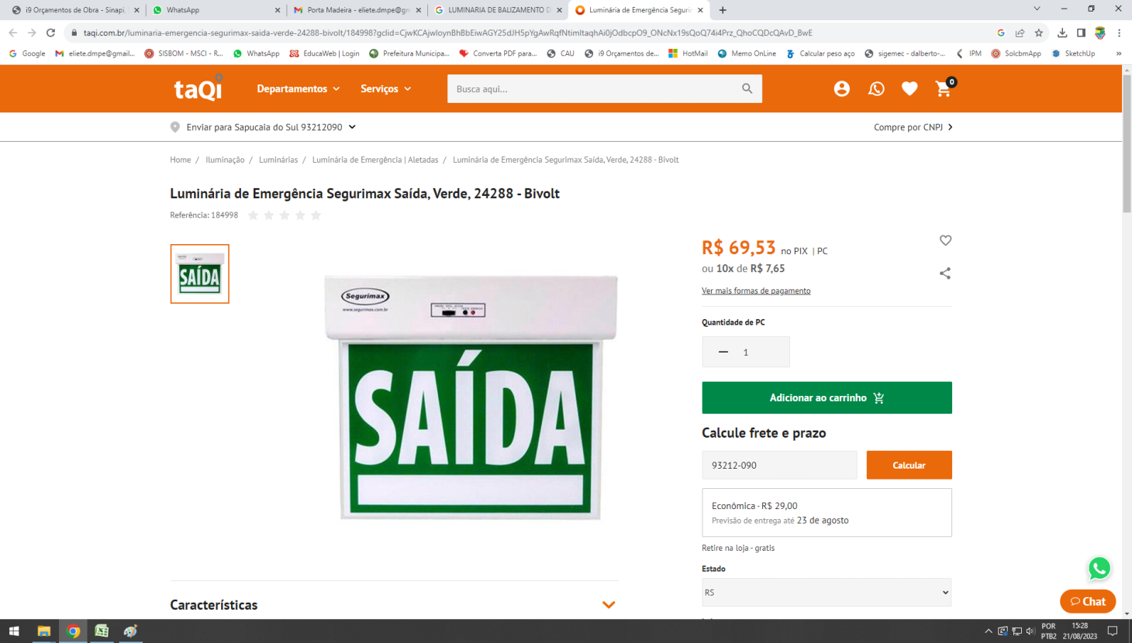

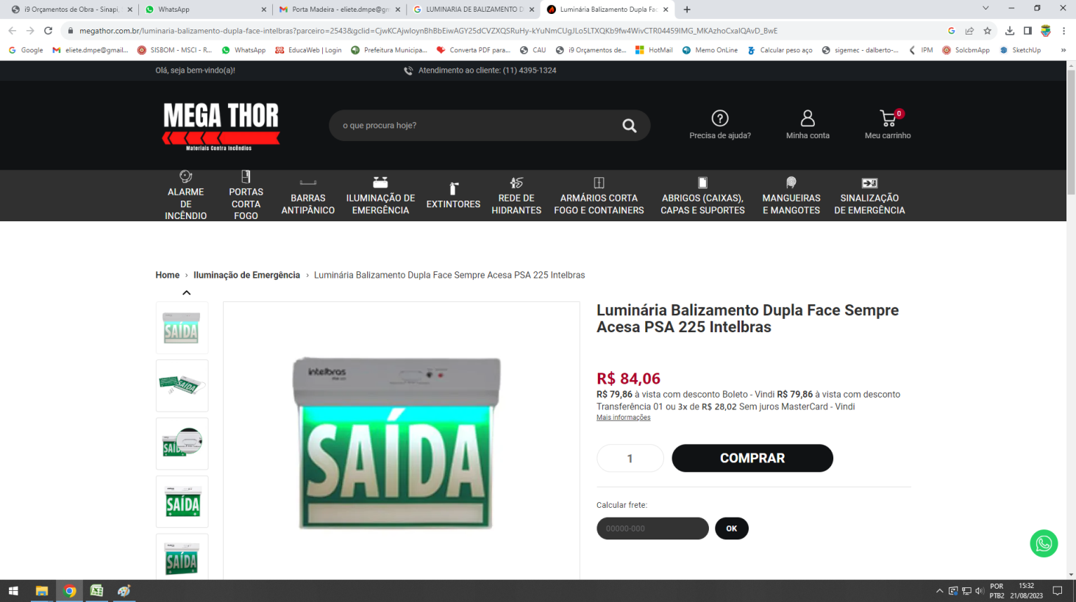

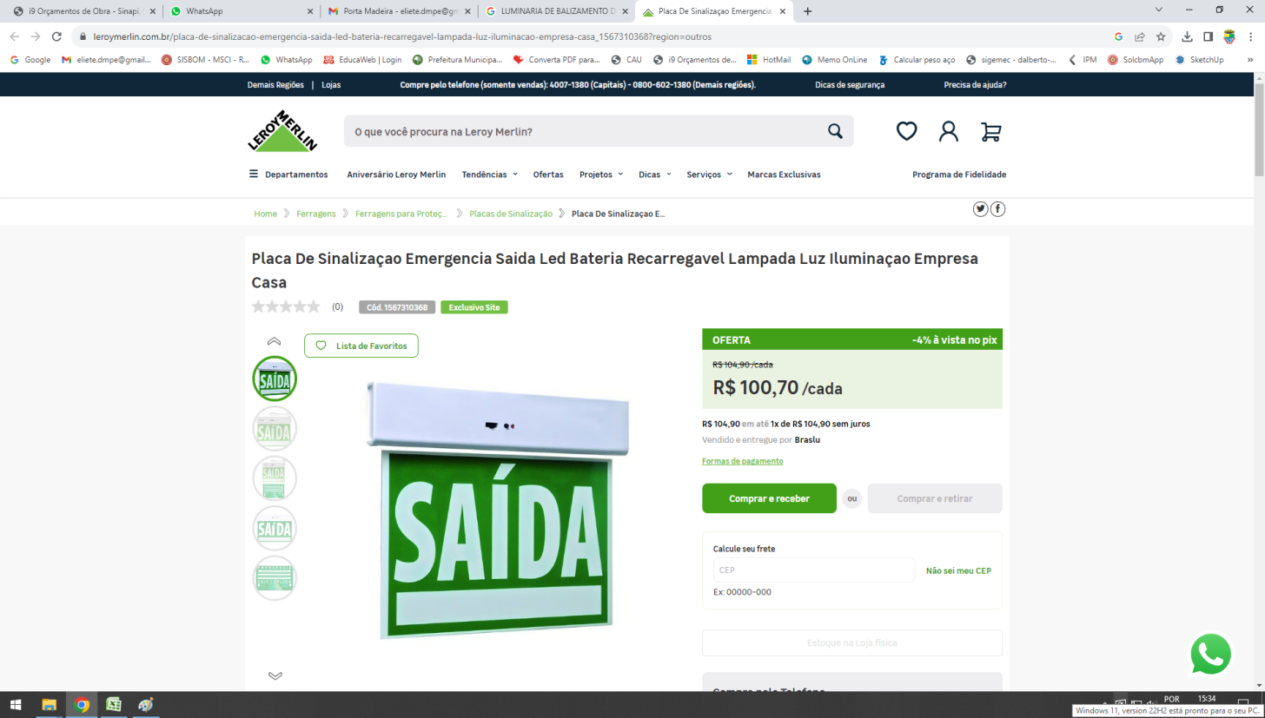

PEDRA GRES

TUBULAÇÃO PARA INSTALAÇÃO DE ACIONADORES DE ALARMES DE INCÊNDIO, SIRENES E DETECTORES DE FUMAÇÃO - INCLUSO ELETRODUTO E CABOS
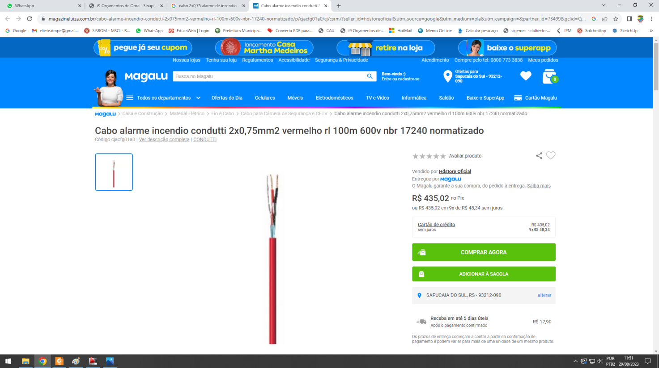

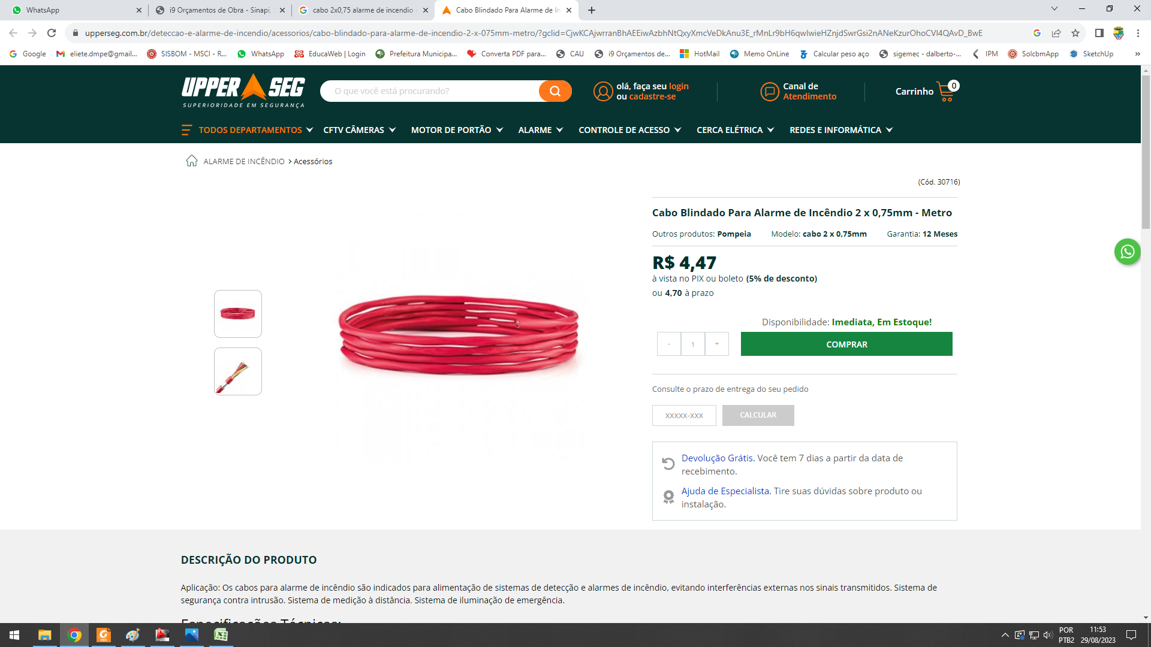
RECARGA EXTINTORES
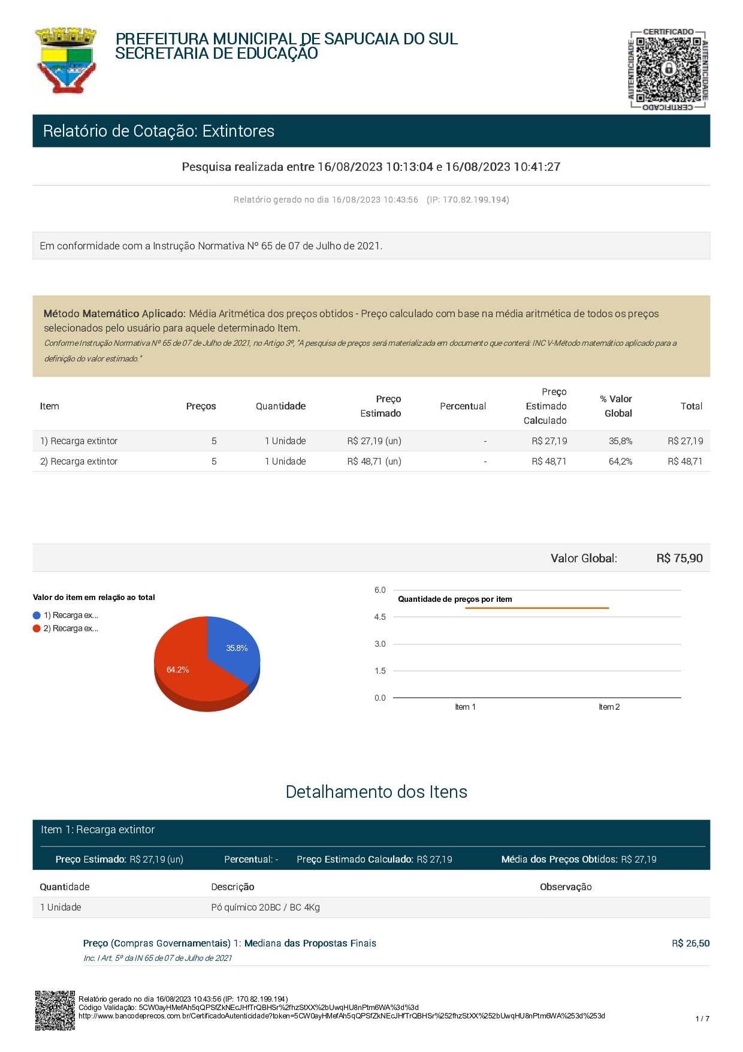

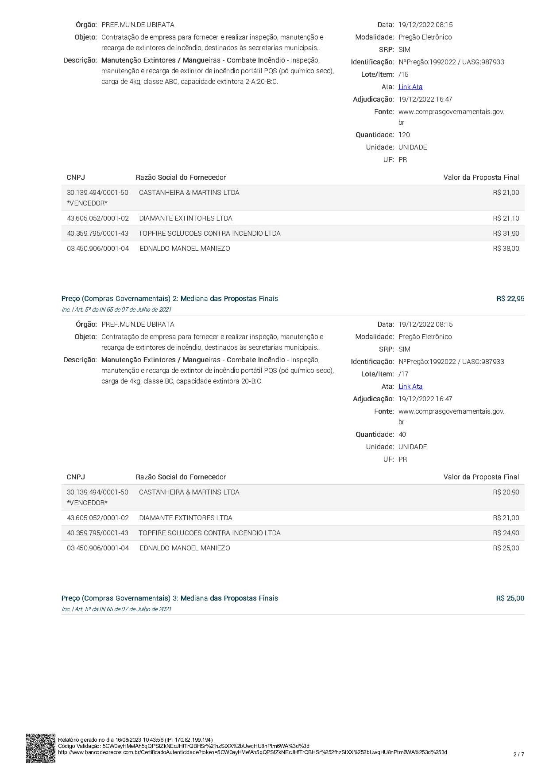

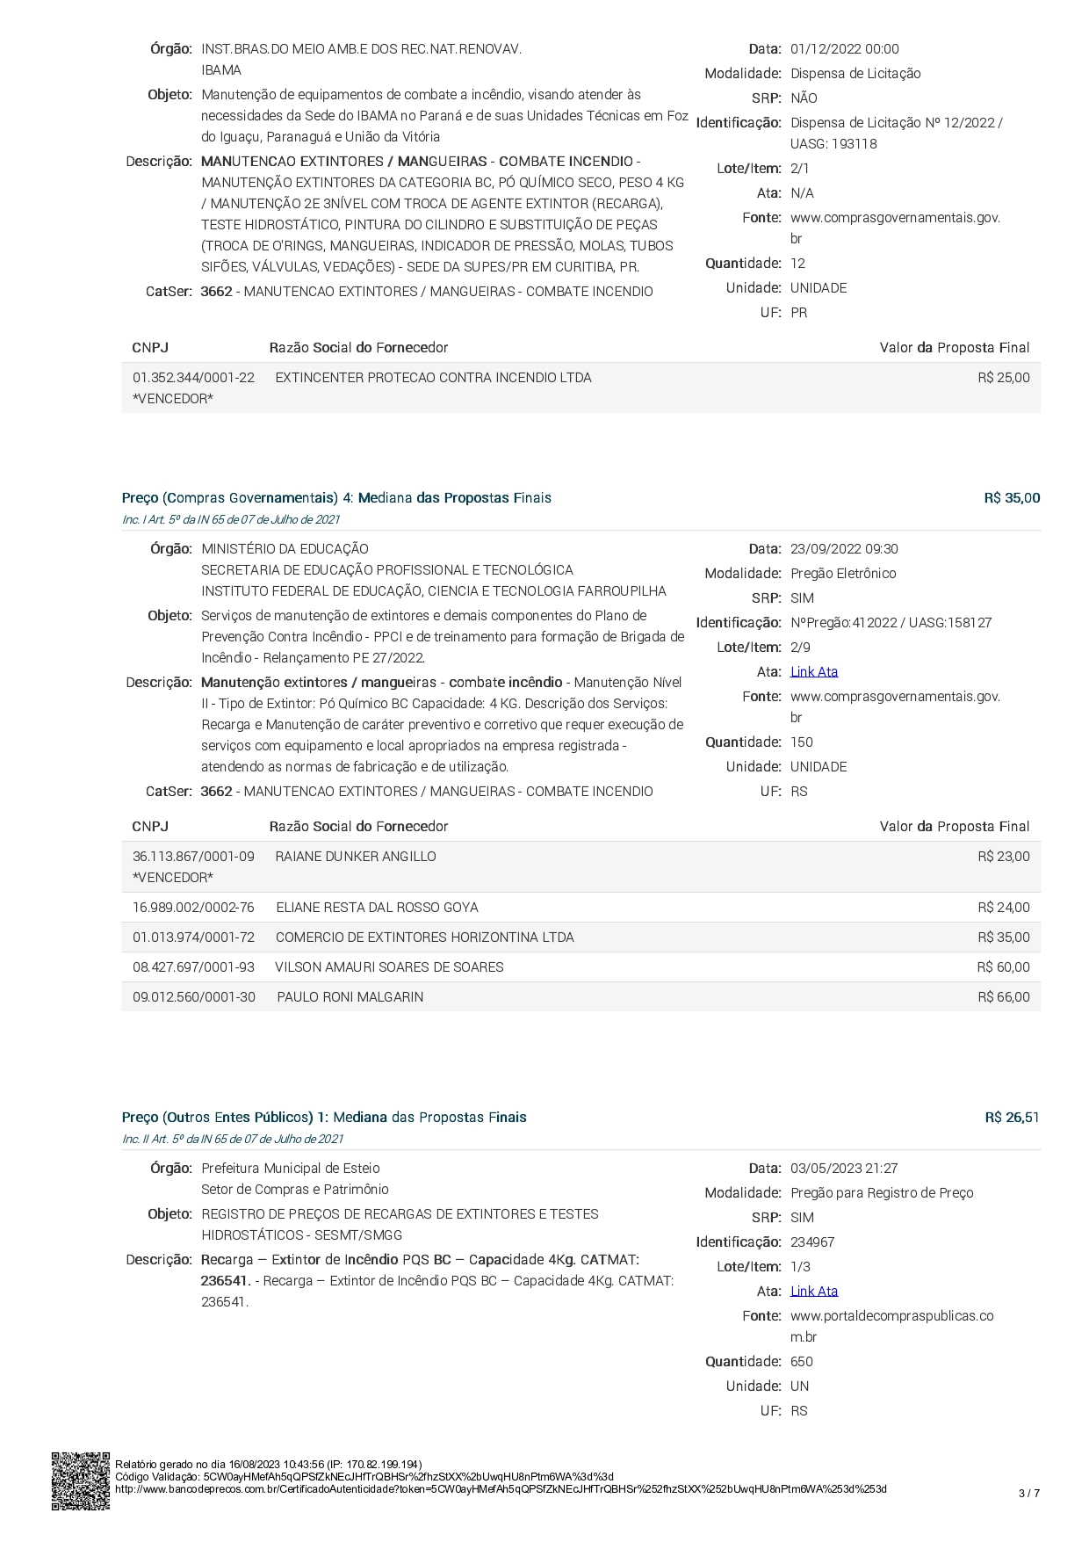

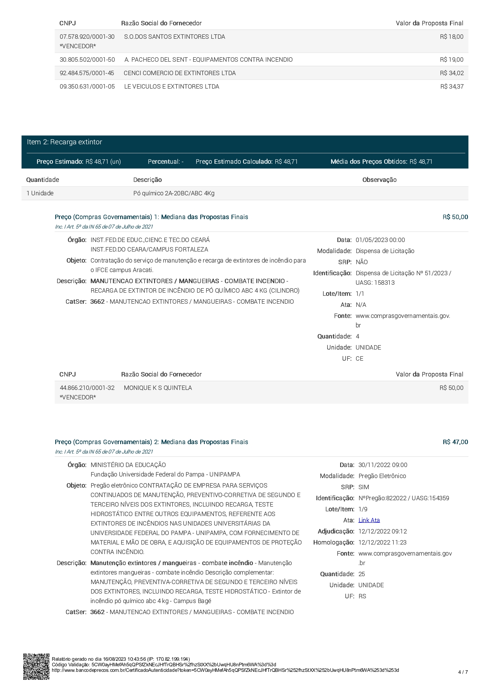

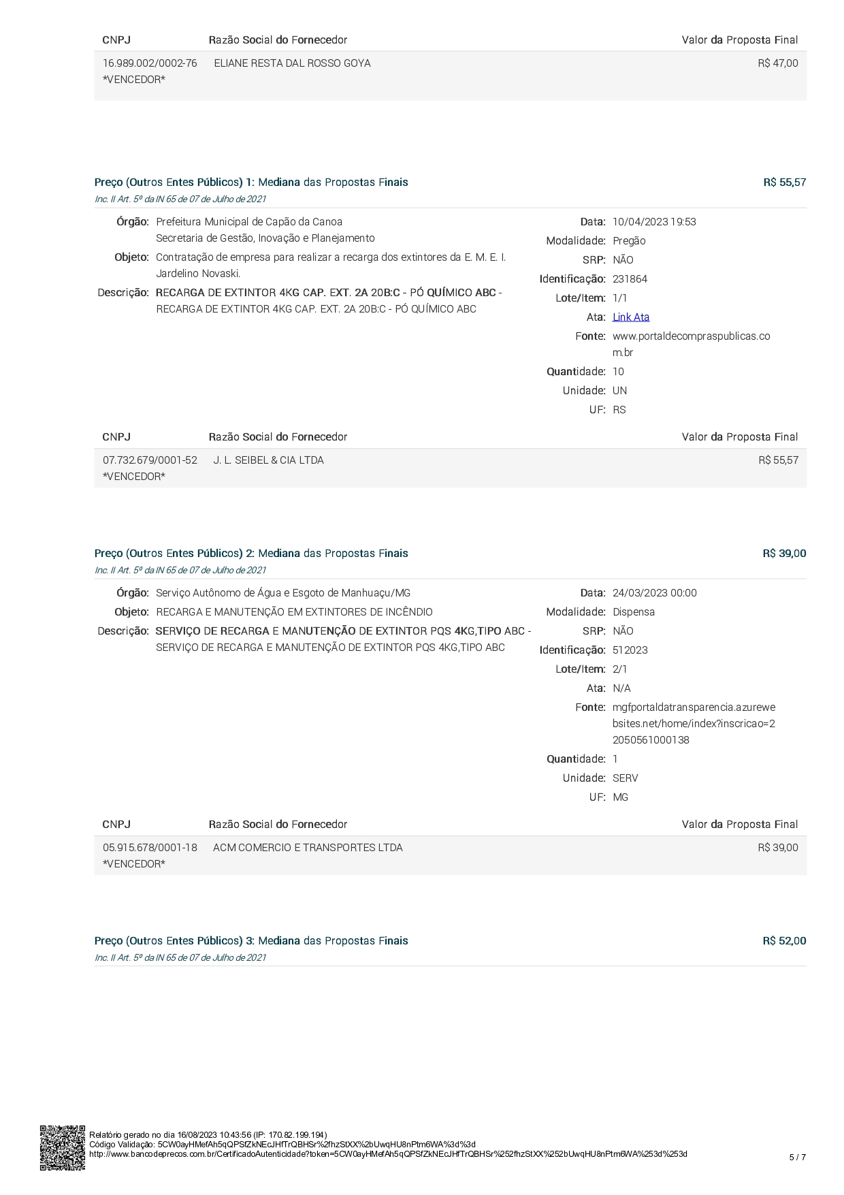

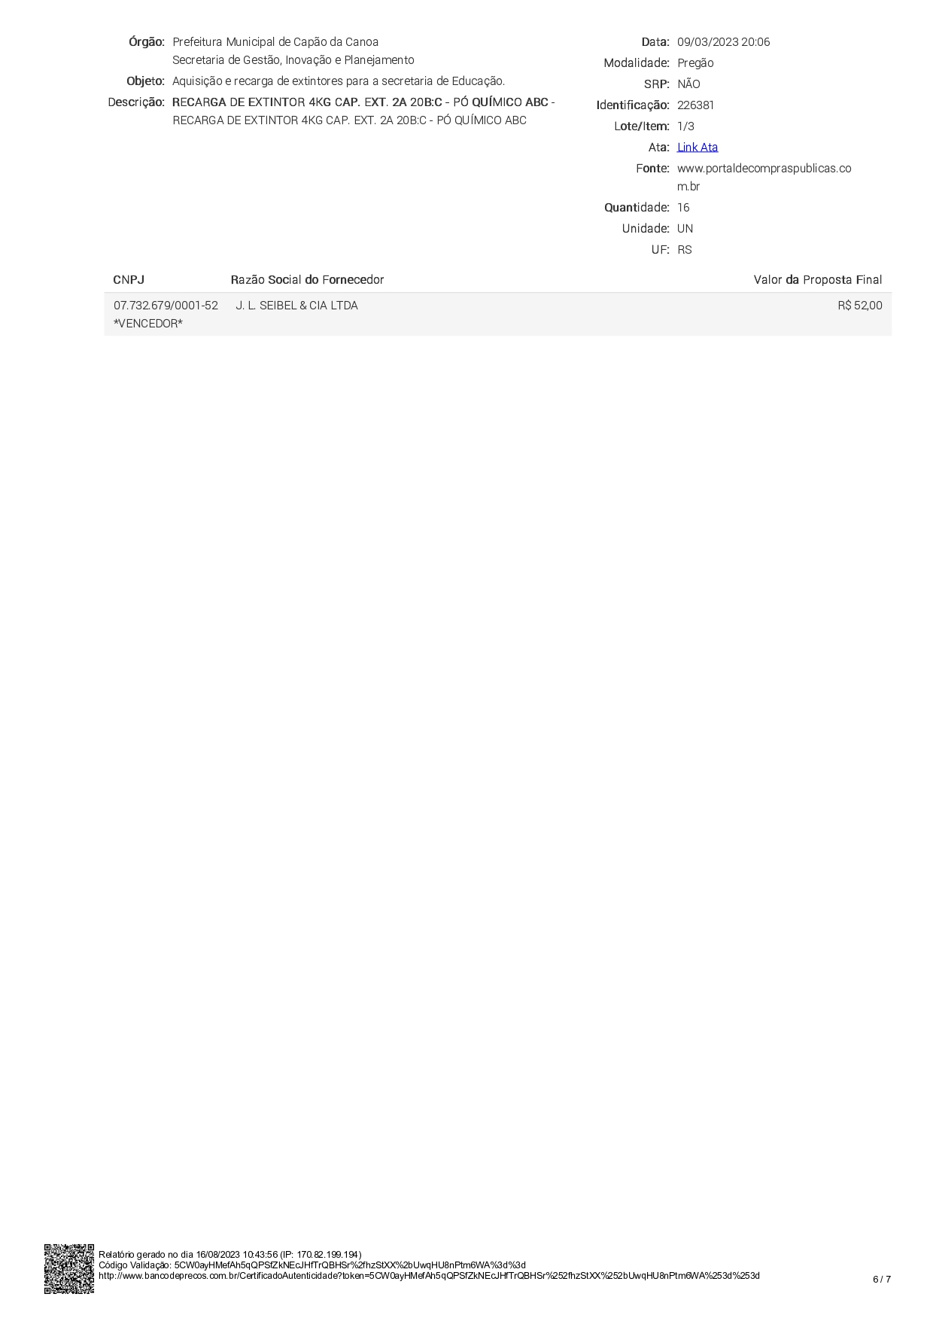

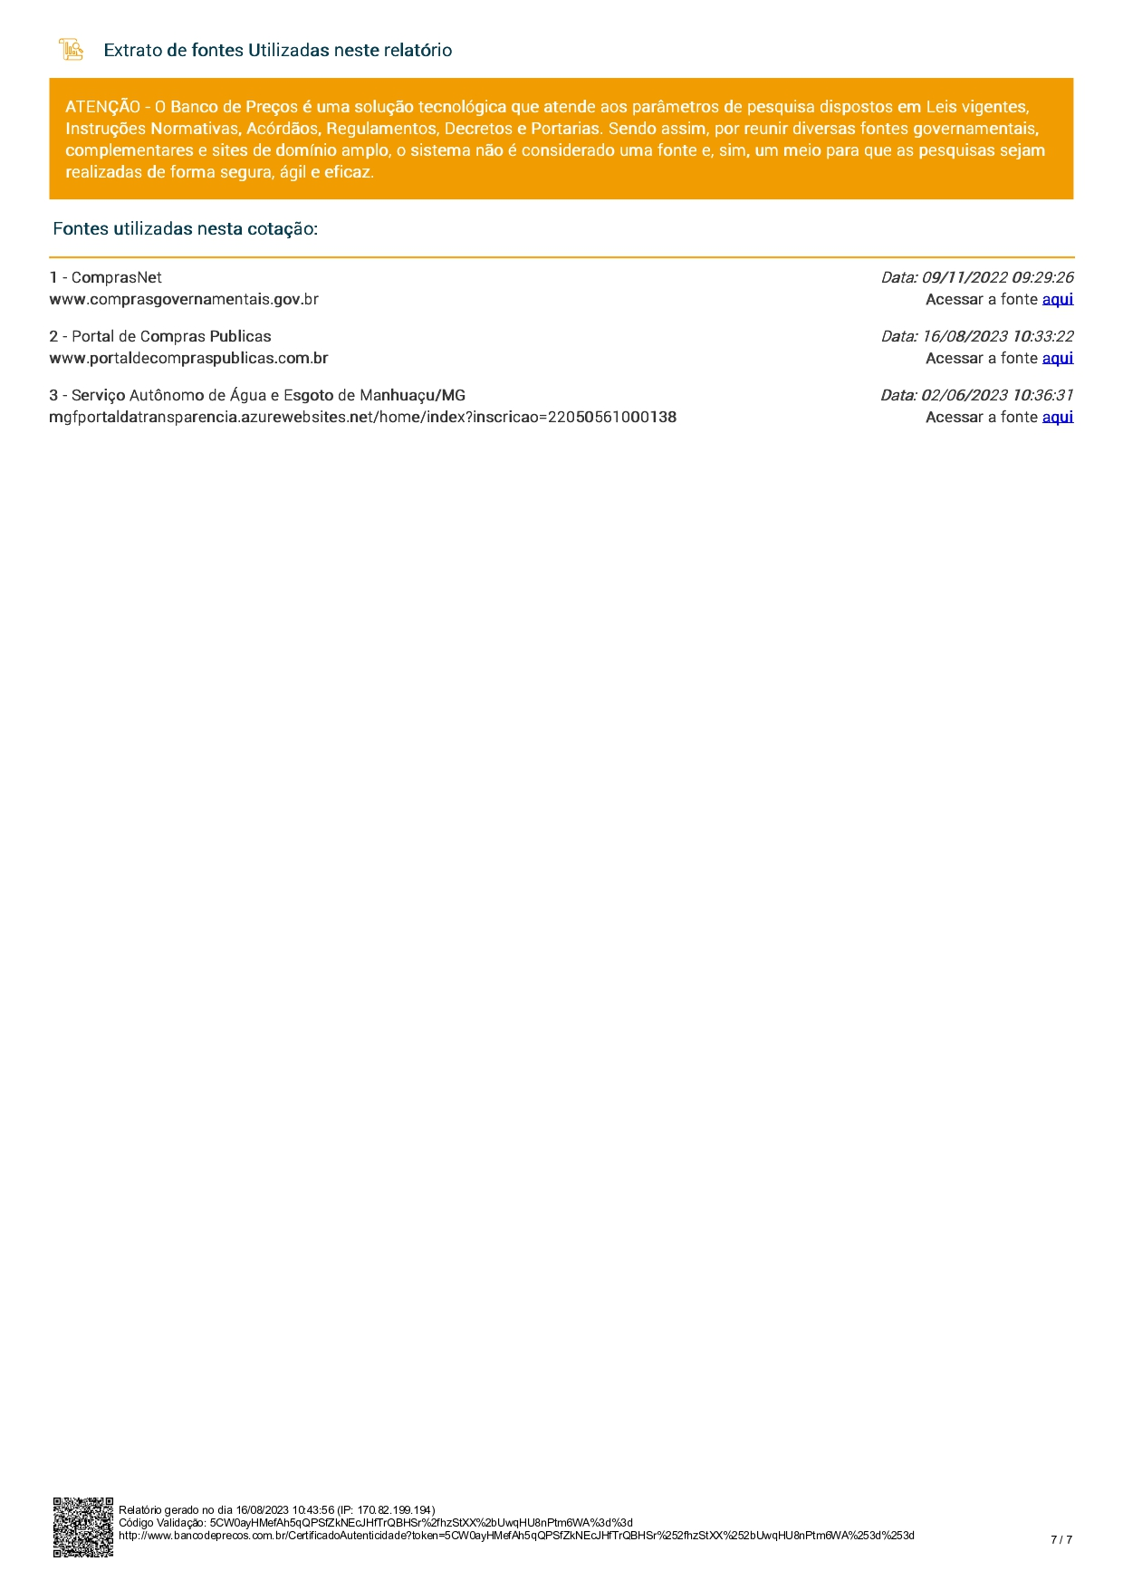

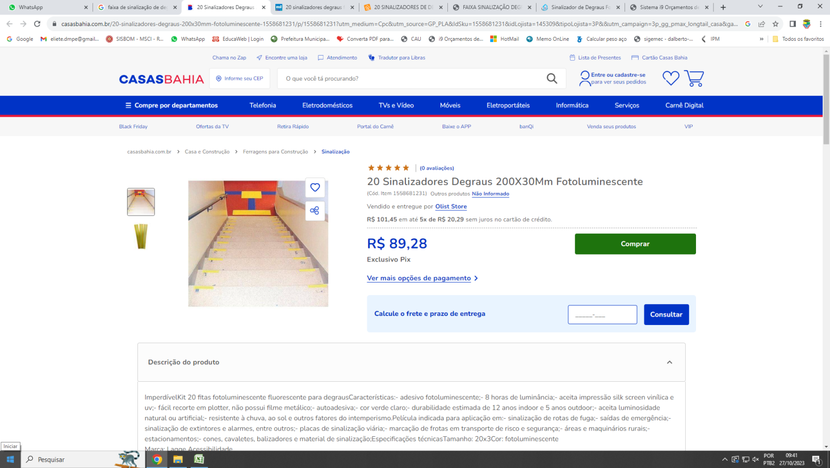
SINALIZADOR DE DEGRAUS 20X3CM

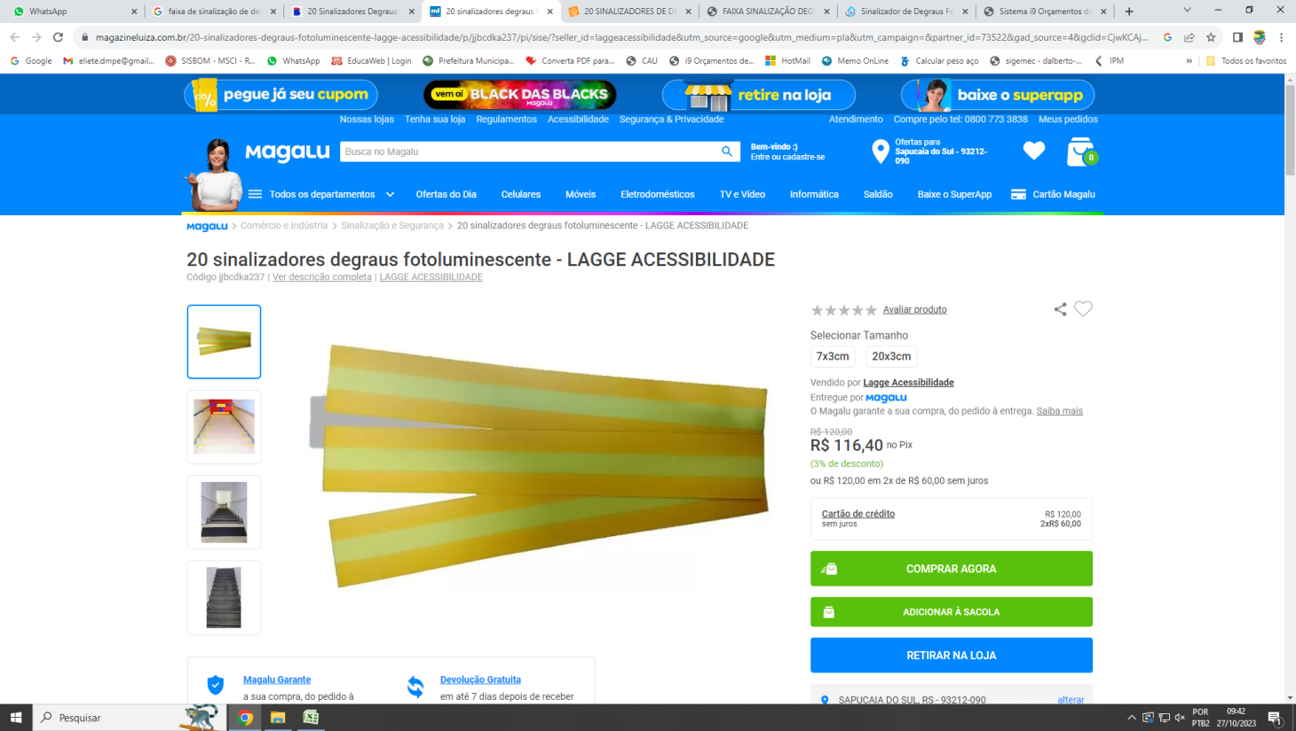 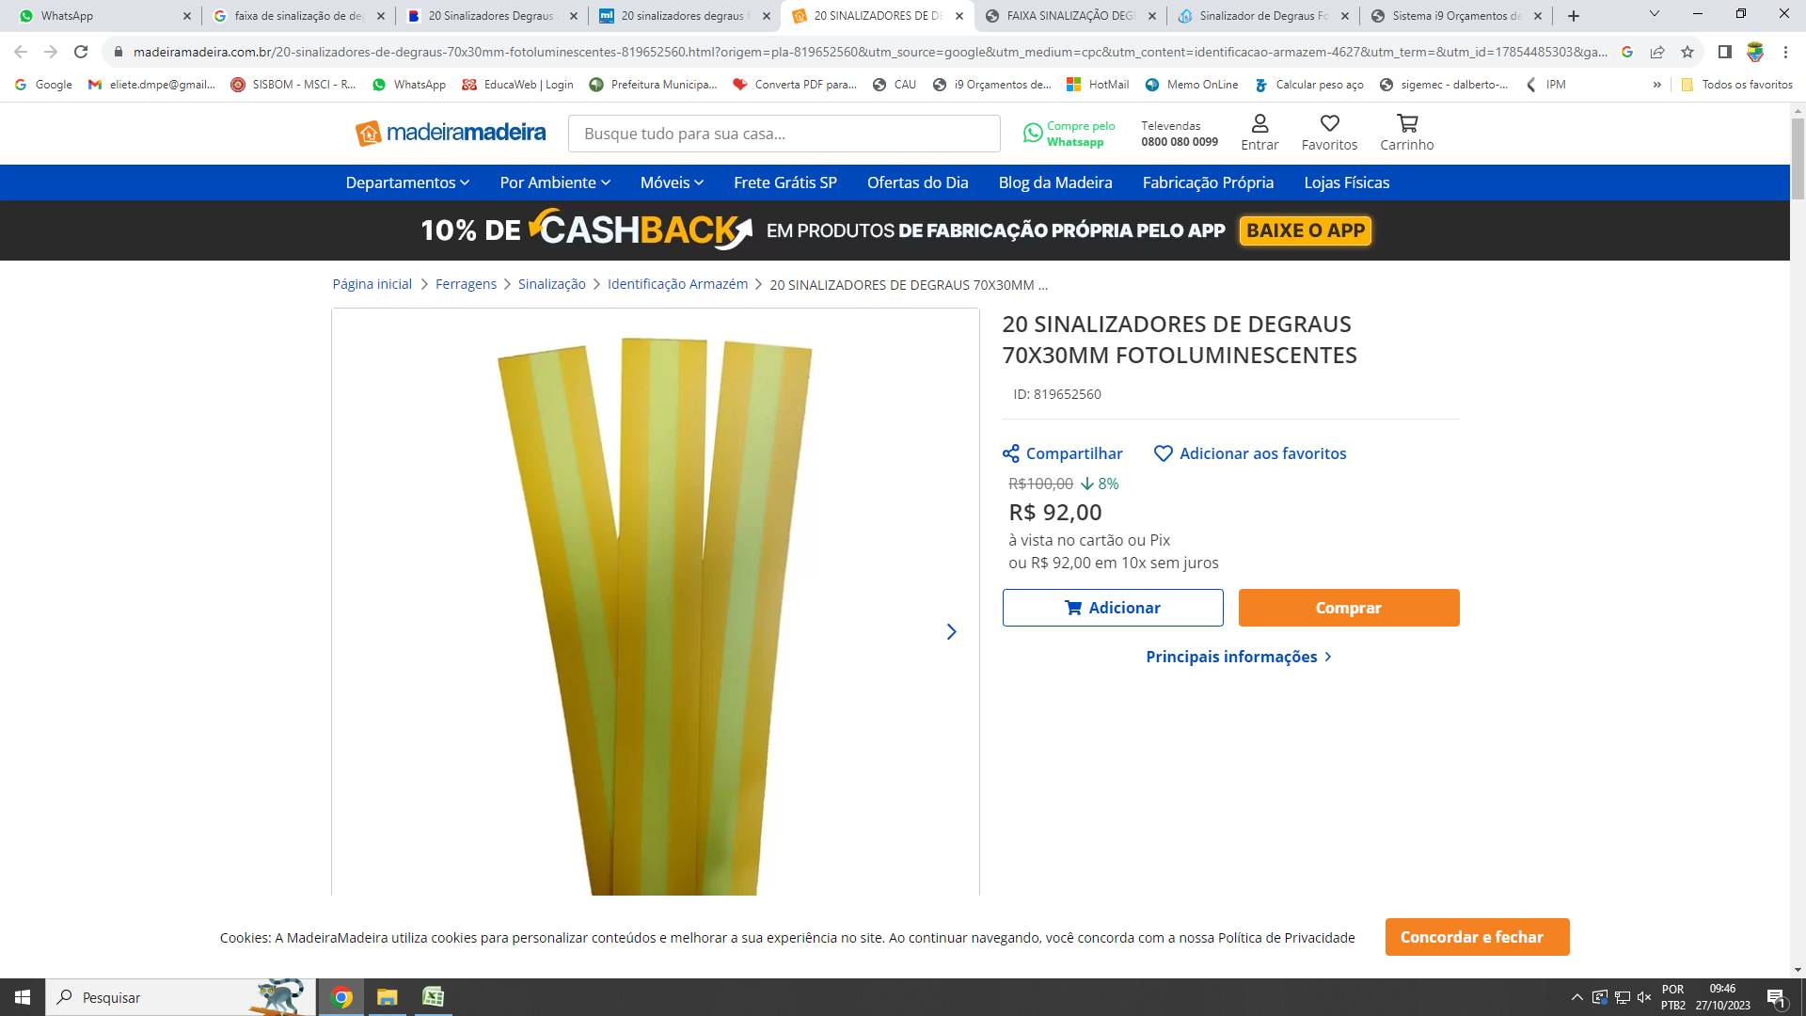

EXTINTOR ABC 20KG (6A 40BC) SOBRE RODAS
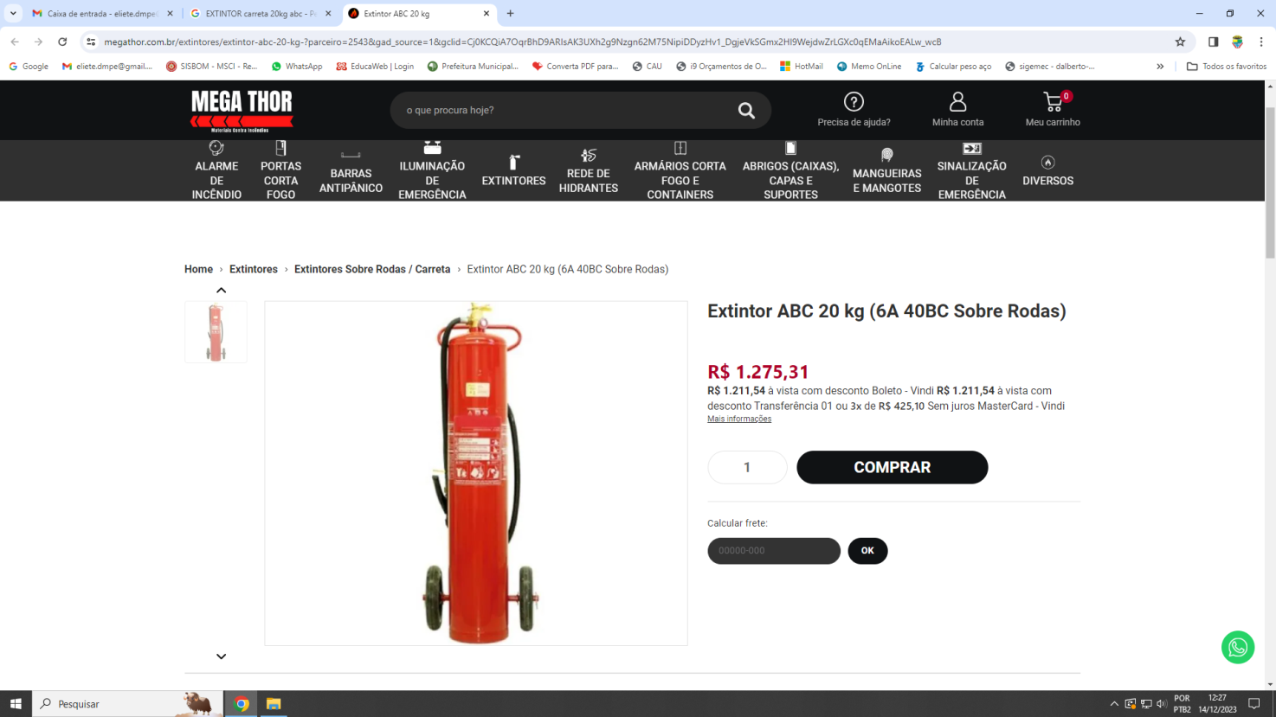

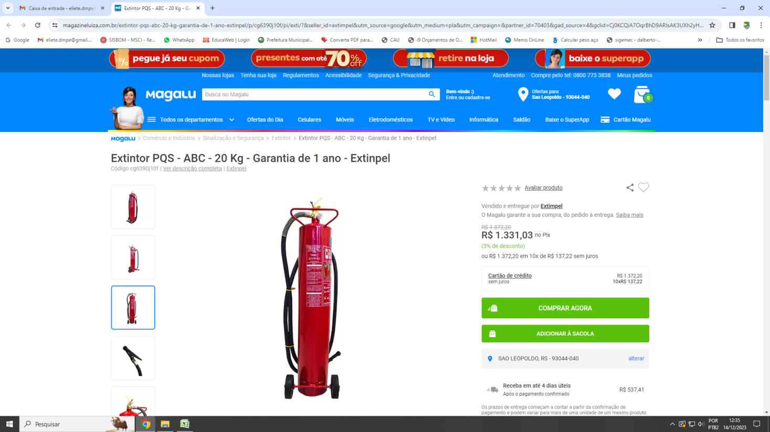

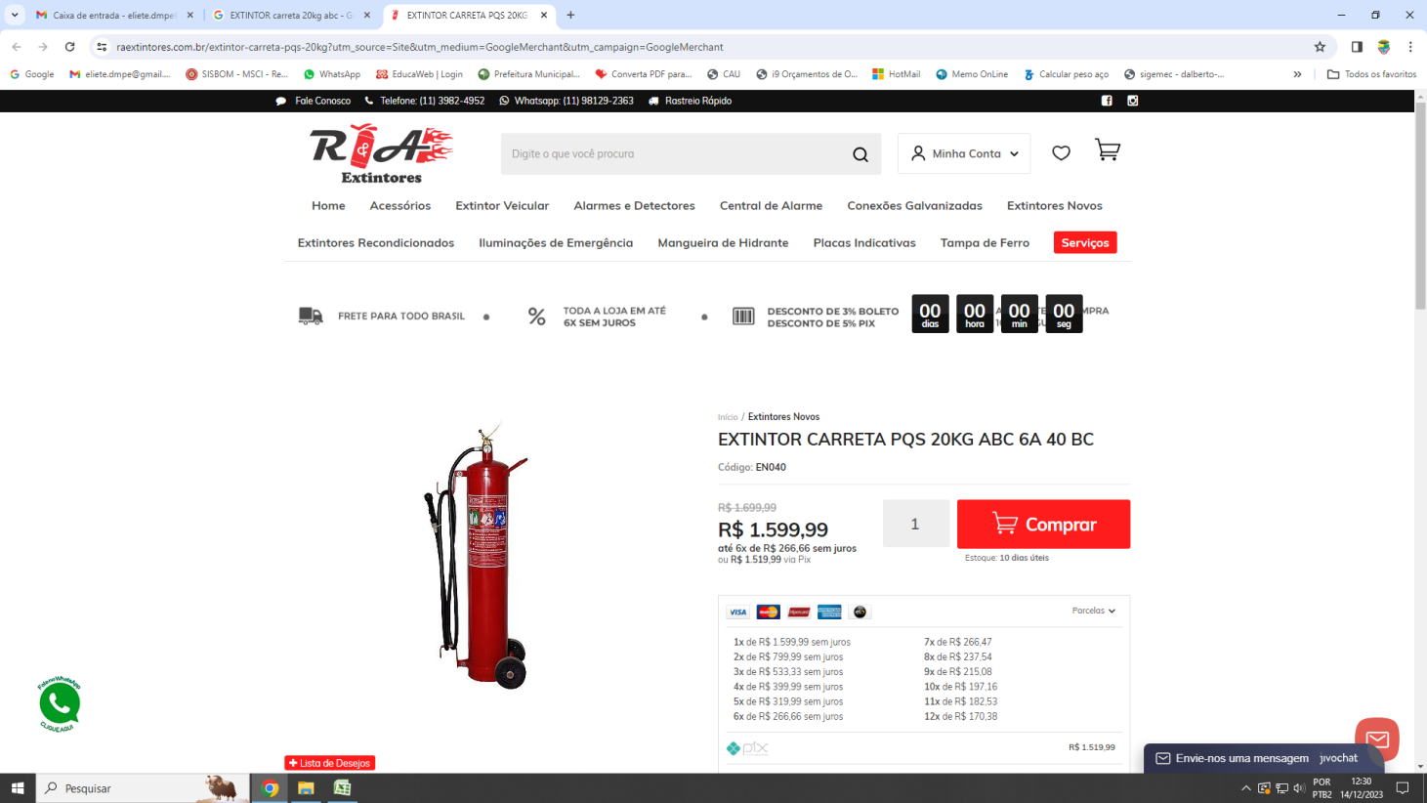

Sapucaia do Sul, 09 de novembro de 2023.
Eliete Naatz
Arquiteta e Urbanista
CAU A128426-6
Assessora Técnica - SMED

